東風平小案内
東風平 | 小学校会場 | 会場校＆駐車場案内
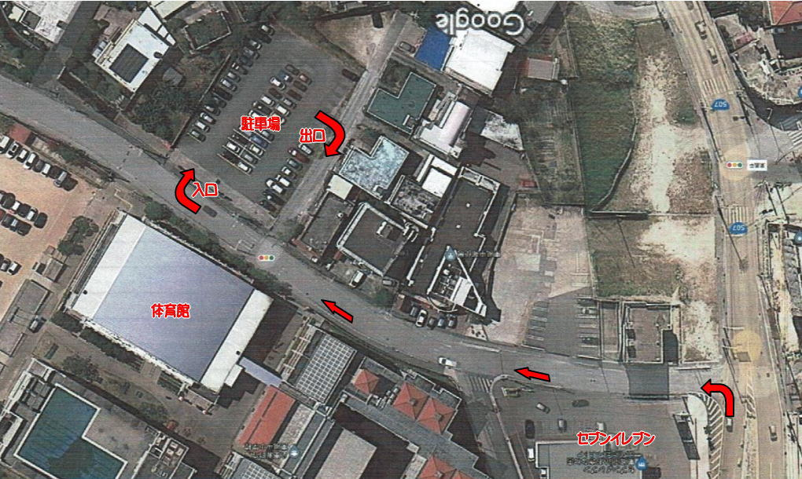

 |  | セブンイレブンを左折して下さい

駐車許可証
第145回島尻地区小学生バレーボール 若夏大会
会場 ： | 東風平 |  | 小学校
駐 車 許 可 証
参考例です。
①は監督専用
②～④は保護者用
2024-04-13 |  | ※本日のみ有効
チーム名 |  |  | ①
第145回島尻地区小学生バレーボール 若夏大会
会場 ： | 東風平 |  | 小学校
駐 車 許 可 証
2024-04-13 |  | ※本日のみ有効
チーム名 |  |  | ②
第145回島尻地区小学生バレーボール 若夏大会
会場 ： | 東風平 |  | 小学校
駐 車 許 可 証
2024-04-13 |  | ※本日のみ有効
チーム名 |  |  | ③
第145回島尻地区小学生バレーボール 若夏大会
会場 ： | 東風平 |  | 小学校
駐 車 許 可 証
2024-04-13 |  | ※本日のみ有効
チーム名 |  |  | ④

